99
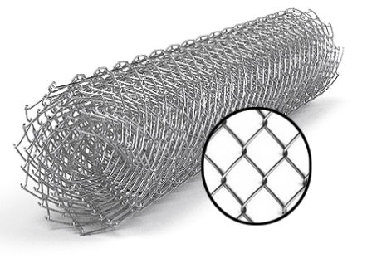
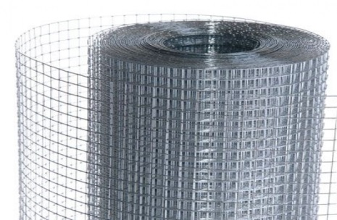
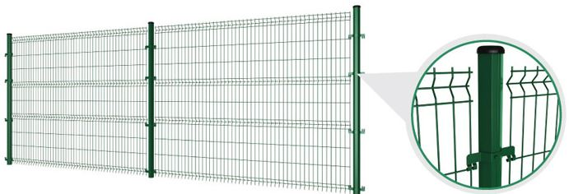
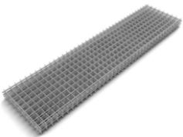
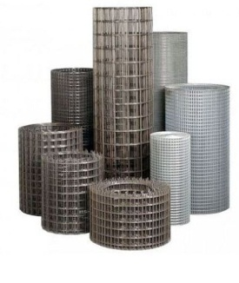
 |  |  |  |  |  |  |  |  |  | г.Харьков Ул.Енакиевская 8
 |  |  |  |  |  |  |  |  |  | Тел/моб. 067-577-52-84
 |  |  |  |  |  |  |  |  |  | Тел/факс 057 757-18-56
 |  |  |  |  |  |  |  |  |  | e-mail:ruslan.slpv@ukr.net
 |  |  |  |  |  |  |  |  |  | https://ochagh.com.ua/
 |  |  |  |  |  |  |  |  |  | С Ув. Руслан

Наименование продукции | Код УКТ ВЭД | наименование | размер ячейки. Мм | кол-во прутков | Ø диаметр проволоки Мм | размер секции мм. | площадь секции М² | Цена при покупке до 20000 грн | Цена При покупке от 20000 грн | Диллер
 |  | сетка кладочная ВР | 50х50 | 5*28 | Ø 2,35 | 2000х380 | 0.76 |  |  | 18.95
 |  |  | Сетка Рабица
 |  | Сетка Рабица | 15х15 Оц. | Ø 1.5 |  | 10000x1500 | 15кв.м | 908 | 835 | 726
 |  | Сетка Рабица | 30x30 Оц. | Ø 1.5 |  | 10000х1000 | 10 кв.м | 355 | 326 | 284
 |  | Сетка Рабица | 30x30 Оц. | Ø 1.5 |  | 10000x1200 | 12 кв.м | 454 | 417 | 363
 |  | Сетка Рабица | 30x30 Оц. | Ø 1.5 |  | 10000x1500 | 15 кв.м | 536 | 493 | 429
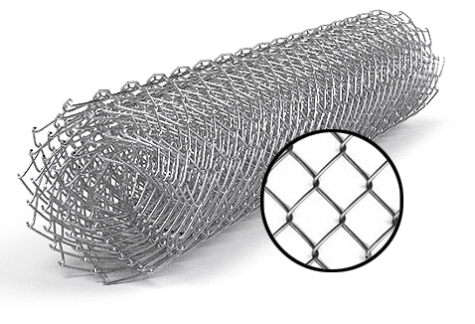
 |  | Сетка Рабица | 30x30 Оц. | Ø 1.5 |  | 10000x1800 | 18 кв.м | 660 | 607 | 528
 |  | Сетка Рабица | 30x30 Оц. | Ø 1.5 |  | 10000x2000 | 20 кв.м | 701 | 645 | 561
 |  | Сетка Рабица | 15х15 Ч. | Ø 1.5 |  | 10000x1500 | 15 кв.м | 715 | 658 | 572
 |  | Сетка Рабица | 30x30 Ч. | Ø 1.5 |  | 10000.х1000 | 10 кв.м | 280 | 257 | 224
 |  | Сетка Рабица | 30x30 Ч. | Ø 1.5 |  | 10000x1200 | 12 кв.м | 358 | 329 | 286
 |  | Сетка Рабица | 30x30 Ч. | Ø 1.5 |  | 10000x1500 | 15 кв.м | 423 | 389 | 338
 |  | Сетка Рабица | 30x30 Ч. | Ø 1.5 |  | 10000x1800 | 18 кв.м | 520 | 478 | 416
 |  | Сетка Рабица | 30x30 Ч. | Ø 1.5 |  | 10000x2000 | 20 кв.м | 553 | 508 | 442
 |  | Сетка Рабица | 40x40 Оц. | Ø 1.5 |  | 10000х1000 | 10 кв.м | 289 | 266 | 231
 |  | Сетка Рабица | 40x40 Оц. | Ø 1.5 |  | 10000x1200 | 12 кв.м | 351 | 323 | 281
 |  | Сетка Рабица | 40x40 Оц. | Ø 1.5 |  | 10000x1500 | 15 кв.м | 413 | 379 | 330
 |  | Сетка Рабица | 40x40 Оц. | Ø 1.5 |  | 10000x1800 | 18 кв.м | 495 | 455 | 396
 |  | Сетка Рабица | 40x40 Оц. | Ø 1.5 |  | 10000x2000 | 20 кв.м | 578 | 531 | 462
 |  | Сетка Рабица | 40x40 Ч. | Ø 1.5 |  | 10000х1000 | 10 кв.м | 228 | 209 | 182
Сетка Рабица из проволоки т/н твердая, ГОСТ 3282-74 ОЦ- Горячего цинкования | Сетка оцинкованная -7314 | Сетка Рабица | 40x40 Ч. | Ø 1.5 |  | 10000x1200 | 12 кв.м | 276 | 254 | 221
 |  | Сетка Рабица | 40x40 Ч. | Ø 1.5 |  | 10000x1500 | 15 кв.м | 325 | 299 | 260
 |  | Сетка Рабица | 40x40 Ч. | Ø 1.5 |  | 10000x1800 | 18 кв.м | 390 | 359 | 312
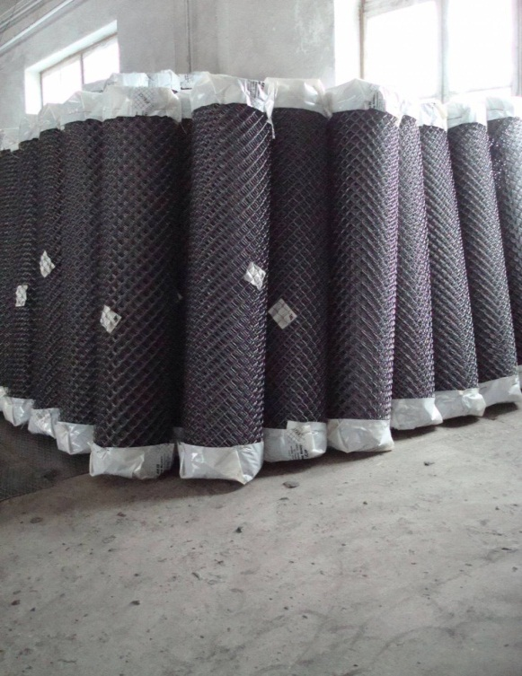
 |  | Сетка Рабица | 40x40 Ч. | Ø 1.5 |  | 10000x2000 | 20 кв.м | 455 | 419 | 364
 |  | Сетка Рабица | 50x50 Оц. | Ø 1.5 |  | 10000х1000 | 10 кв.м | 264 | 243 | 211
 |  | Сетка Рабица | 50x50 Оц. | Ø 1.5 |  | 10000x1200 | 12 кв.м | 330 | 304 | 264
 |  | Сетка Рабица | 50x50 Оц. | Ø 1.5 |  | 10000x1500 | 15 кв.м | 400 | 368 | 320
 |  | Сетка Рабица | 50x50 Оц. | Ø 1.5 |  | 10000x1800 | 18 кв.м | 483 | 444 | 386
 |  | Сетка Рабица | 50x50 Оц. | Ø 1.5 |  | 10000x2000 | 20 кв.м | 536 | 493 | 429
 |  | Сетка Рабица | 50x50 Ч. | Ø 1.5 |  | 10000х1000 | 10 кв.м | 208 | 191 | 166
 |  | Сетка Рабица | 50x50 Ч. | Ø 1.5 |  | 10000.x1200 | 12 кв.м | 260 | 239 | 208
 |  | Сетка Рабица | 50x50 Ч. | Ø 1.5 |  | 10000x1500 | 15 кв.м | 315 | 290 | 252
 |  | Сетка Рабица | 50x50 Ч. | Ø 1.5 |  | 10000x1800 | 18 кв.м | 380 | 350 | 304
 |  | Сетка Рабица | 50x50 Ч. | Ø 1.5 |  | 10000x2000 | 20 кв.м | 423 | 389 | 338
 |  | Сетка Рабица | 60x60 Оц. | Ø 1.6 |  | 10000х1000 | 10 кв.м | 244 | 224 | 195
 |  | Сетка Рабица | 60x60 Оц. | Ø 1.6 |  | 10000x1200 | 12 кв.м | 293 | 269 | 234
 |  | Сетка Рабица | 60x60 Оц. | Ø 1.6 |  | 10000x1500 | 15 кв.м | 367 | 338 | 294
 |  | Сетка Рабица | 60x60 Оц. | Ø 2.0 |  | 10000x1500 | 15 кв.м | 539 | 496 | 431
 | Сетка оцинкованная -7314 | Сетка Рабица | 60x60 Оц. | Ø 1.6 |  | 10000x1800 | 18 кв.м | 441 | 406 | 353
 |  | Сетка Рабица | 60x60 Оц. | Ø 1.6 |  | 10000x2000 | 20 кв.м | 491 | 452 | 393
 |  | Сетка Рабица | 60x60 Оц. | Ø 2.0 |  | 10000x2000 | 20 кв.м | 763 | 702 | 611
 |  | Сетка Рабица | 60x60 Ч. | Ø 1.5 |  | 10000х1000 | 10 кв.м | 166 | 152 | 133
 |  | Сетка Рабица | 60x60 Ч. | Ø 1.5 |  | 10000x1200 | 12 кв.м | 195 | 179 | 156
 |  | Сетка Рабица | 60x60 Ч. | Ø 1.5 |  | 10000x1500 | 15 кв.м | 241 | 221 | 192
 |  | Сетка Рабица | 60x60 Ч. | Ø 1.5 |  | 10000x1800 | 18 кв.м | 293 | 269 | 234
 |  | Сетка Рабица | 60x60 Ч. | Ø 1.5 |  | 10000x2000 | 20 кв.м | 325 | 299 | 260

